A
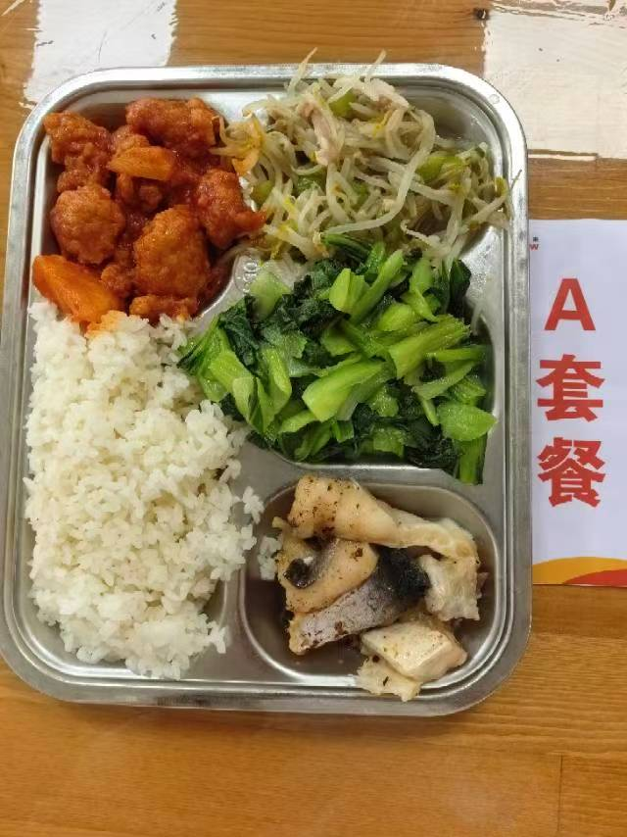
 |  | 中学18元 学生菜单
日期 | 菜谱 | 原料 | 营养
 | 豆豉蒸鱼块 | 带皮带骨巴沙鱼130g,豆豉0.6g | 能量 （kcal） | 826.80
 | 菠萝咕咾肉 | 糖水菠萝20g,咕咾肉100g,番茄酱7g | 蛋白质 （g） | 48.90
2026-05-11 | 翡翠银芽肉丝 | 青圆椒10g,绿豆芽80g,上浆肉丝15g | 脂肪 （g） | 21.60
星期一 | 炒青菜 | 青菜110g | 碳水 （g） | 109.20
 | 米饭 | 海丰优质大米110g | 钙 （mg） | 91.80
 | 木耳菌菇蛋汤 | 海鲜菇20g,光明鲜鸡蛋10g,黑木耳0.1g | 铁 （mg） | 4.10
 |  |  | VA （μg） | 182.70
 |  |  | VC （mg） | 80.30
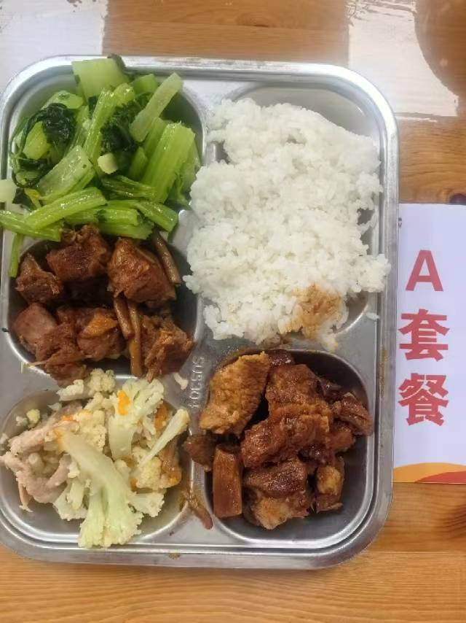
 | 茶树菇焖鸭 | 鲜茶树菇20g,鸭边腿块140g | 能量 （kcal） | 913.30
 | 糖醋小排 | 去颈小排块150g | 蛋白质 （g） | 49.30
2026-05-12 | 干锅花菜 | 鲜花菜90g,上浆肉片15g,胡萝卜5g | 脂肪 （g） | 33.70
星期二 | 炒芹菜 | 毛芹110g | 碳水 （g） | 103.20
 | 米饭 | 海丰优质大米110g | 钙 （mg） | 79.00
 | 冬瓜薏米猪骨汤 | 冬瓜35g,薏米仁5g,汤骨块15g | 铁 （mg） | 6.10
 |  |  | VA （μg） | 74.40
 |  |  | VC （mg） | 34.20
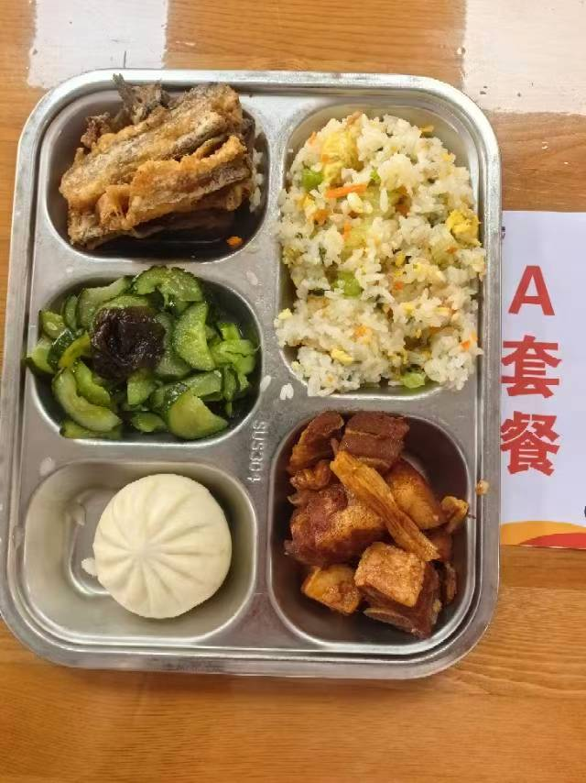
 | 干煎带鱼 | 段带鱼110g | 能量 （kcal） | 928.10
 | 腐竹红烧肉 | 干腐竹10g,带皮带骨中方块85g,后腿肉块35g | 蛋白质 （g） | 47.30
2026-05-13 | 福新香菇菜包 | 福新香菇菜包1只 | 脂肪 （g） | 34.90
星期三 | 木耳黄瓜 | 黄瓜110g,黑木耳0.2g | 碳水 （g） | 106.20
 | 芹香肉糜炒饭 | 肉糜10g,光明鲜鸡蛋25g,毛芹10g,胡萝卜5g,海丰优质大米110g | 钙 （mg） | 93.10
 | 罗宋汤 | 红肠10g,番茄10g,卷心菜10g,土豆10g,洋葱3g,番茄酱5g | 铁 （mg） | 6.50
 |  |  | VA （μg） | 130.40
 |  |  | VC （mg） | 16.00
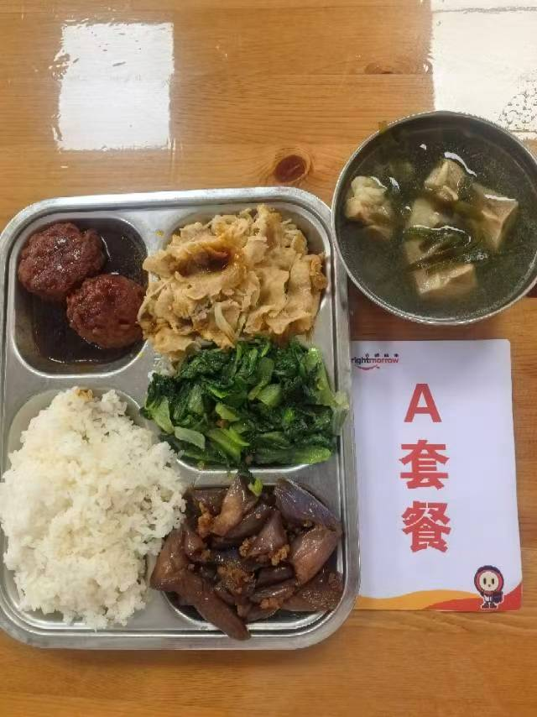
 | 红烧肉圆 | 40g肉圆2只 | 能量 （kcal） | 852.50
 | 金汤肥牛 | 肥牛卷100g,金针菇20g,金汤15g | 蛋白质 （g） | 49.30
2026-05-14 | 肉沫茄子 | 肉糜20g,长茄90g | 脂肪 （g） | 27.30
星期四 | 炒生菜 | 生菜110g | 碳水 （g） | 102.40
 | 米饭 | 海丰优质大米110g | 钙 （mg） | 90.80 | #REF!
 | 海带猪骨汤 | 干海带丝10g,汤骨块15g | 铁 （mg） | 5.90
 |  |  | VA （μg） | 58.00
 |  |  | VC （mg） | 15.00

B
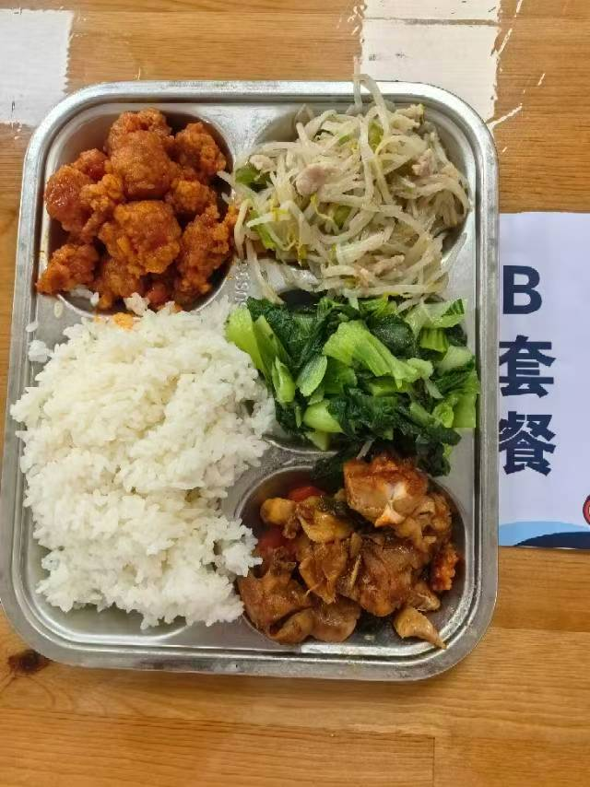
 |  | 中学18元B套 学生菜单
日期 | 菜谱 | 原料 | 营养
 | 甜椒小炒鸡 | 鸡边腿块140g,青圆椒5g,红圆椒5g,洋葱5g,蒜米3g,小炒鸡酱12g | 能量 （kcal） | 853.90
 | 菠萝咕咾肉 | 糖水菠萝20g,咕咾肉100g,番茄酱7g | 蛋白质 （g） | 47.20
2026-05-11 | 翡翠银芽肉丝 | 青圆椒10g,绿豆芽80g,上浆肉丝15g | 脂肪 （g） | 25.10
星期一 | 炒青菜 | 青菜110g | 碳水 （g） | 109.80
 | 米饭 | 海丰优质大米110g | 钙 （mg） | 92.50
 | 木耳菌菇蛋汤 | 海鲜菇20g,光明鲜鸡蛋10g,黑木耳0.1g | 铁 （mg） | 5.30
 |  |  | VA （μg） | 208.60
 |  |  | VC （mg） | 90.30
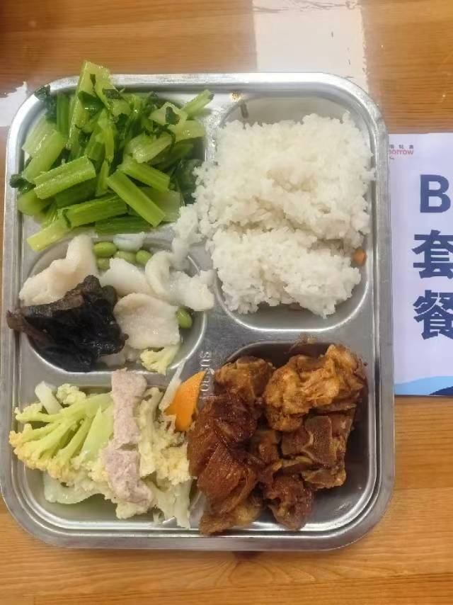
 | 糟溜鱼片 | 巴沙鱼片130g,黑木耳0.5g,毛豆肉10g | 能量 （kcal） | 889.70
 | 糖醋小排 | 去颈小排块150g | 蛋白质 （g） | 45.20
2026-05-12 | 干锅花菜 | 鲜花菜90g,上浆肉片15g,胡萝卜5g | 脂肪 （g） | 32.10
星期二 | 炒芹菜 | 毛芹110g | 碳水 （g） | 105.00
 | 米饭 | 海丰优质大米110g | 钙 （mg） | 87.60
 | 冬瓜薏米猪骨汤 | 冬瓜35g,薏米仁5g,汤骨块15g | 铁 （mg） | 4.60
 |  |  | VA （μg） | 26.00
 |  |  | VC （mg） | 33.50
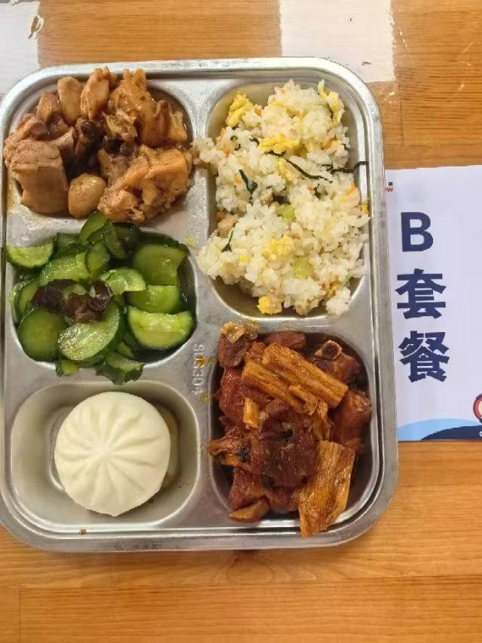
 | 广式豉香蒸鸡 | 鸡边腿块150g,豆豉2g | 能量 （kcal） | 956.10
 | 腐竹红烧肉 | 干腐竹10g,带皮带骨中方块85g,后腿肉块35g | 蛋白质 （g） | 54.20
2026-05-13 | 福新香菇菜包 | 福新香菇菜包1只 | 脂肪 （g） | 36.10
星期三 | 木耳黄瓜 | 黄瓜110g,黑木耳0.2g | 碳水 （g） | 103.60
 | 芹香肉糜炒饭 | 肉糜10g,光明鲜鸡蛋25g,毛芹10g,胡萝卜5g,海丰优质大米110g | 钙 （mg） | 72.10
 | 罗宋汤 | 红肠10g,番茄10g,卷心菜10g,土豆10g,洋葱3g,番茄酱5g | 铁 （mg） | 7.70
 |  |  | VA （μg） | 132.50
 |  |  | VC （mg） | 16.00
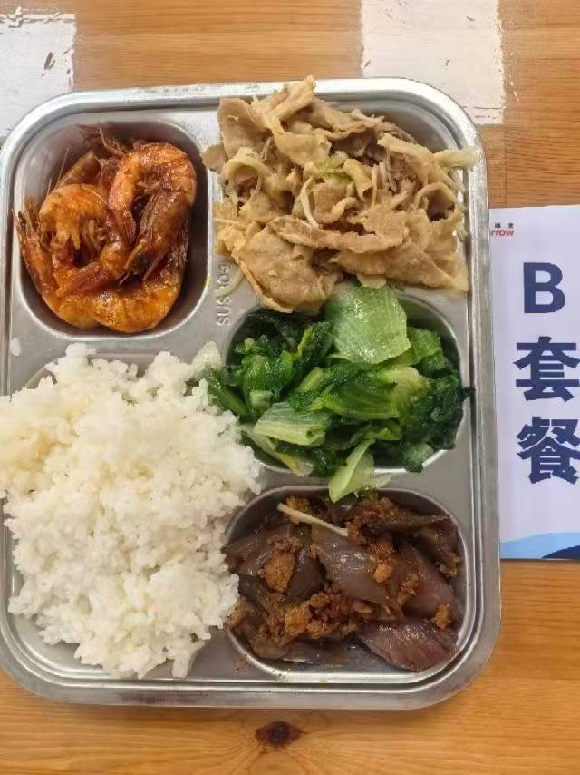
 | 苏式酱油虾 | 基围虾75g | 能量 （kcal） | 787.00
 | 金汤肥牛 | 肥牛卷100g,金针菇20g,金汤15g | 蛋白质 （g） | 44.80
2026-05-14 | 肉沫茄子 | 肉糜20g,长茄90g | 脂肪 （g） | 22.60
星期四 | 炒生菜 | 生菜110g | 碳水 （g） | 101.10
 | 米饭 | 海丰优质大米110g | 钙 （mg） | 123.40
 | 海带猪骨汤 | 干海带丝10g,汤骨块15g | 铁 （mg） | 5.60
 |  |  | VA （μg） | 58.00
 |  |  | VC （mg） | 15.00

